对账
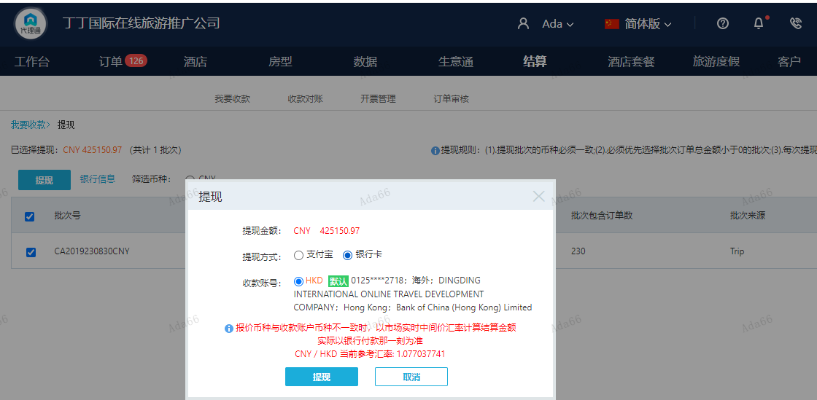
订单号 | 入住日期 | 离店日期 | 应收 |  |  |  | ，
999225094441013 | 2023-08-25 | 2023-08-27 | 2338 | #N/A | 3586267 | #N/A | ，3586267 | 直采 | 本期收回2338元
999225772137579 | 2023-08-26 | 2023-08-27 | 150 | #N/A | 3623484 | #N/A | ，3623484 | 直采 | 此单是另有单999225269657546的补款单。 | 3623484 出入账不变，另建工单收款150 RMB，补款单999225772137579
999225809906874 | 2023-08-28 | 2023-08-29 | -217 | #N/A | 3732500 | #N/A | ，3732500 | 直采 | 本期扣款217元 |  | 已关闭
999225808779445 | 2023-08-28 | 2023-08-29 | -409 | #N/A | 3732156 | #N/A | ，3732156 | 直采 | 本期扣款409元 |  | 已关闭
999225951206828 | 2023-08-27 | 2023-08-29 | 4286.97 | 4247.00 | 3761058 | 39.97 | ，3761058 | 直采 | 3761058+999225951206828此单多收39.97元待退回
999225714631401 | 2023-08-28 | 2023-08-29 | -1780 | #N/A | 3712112 | #N/A | ，3712112 | 直采 | 本期扣款1780元 |  | 已关闭

 |  |  | 425150.97

A230830145626481 |  | 427517 | 460098.29 |  | 460451.94
A230830145749481 |  | -217 | -233.54 |  | -233.72
A230830145817481 |  | -409 | -440.17 |  | -440.51
A230830145913481 |  | -1780 | -1915.65 |  | -1917.13
A23083014595429 |  | 39.97 | 43.02 |  | 43.05
CNY / HKD 当前参考汇率: 1.077037741 |  | 425150.97 | 457551.95 |  | 457903.63
总计： 425150.97 CNY/ 457551.95 HKD
1.076210519
425150.97 CNY/ 457551.95 HKD

